Seguimientos D-23
 |  | F50.20.5-11 Control de números de seguimiento y registro de documentos electrónicos verificados por la Unidad de Archivo Central” |  |  | Gerencia de Gestión de Adquisición y Finanzas Unidad de Archivo Institucional archivo.central@conavi.go.cr

NO. SEGUIMIENTO1 | FUNCIONARIO2 | DOCUMENTO3 | FECHA DE REGISTRO4 | VERIFICADO COORDINADOR VENTANILLA ÚNICA5 | DETALLE DE REVISIÓN6 | REVISION JEFATURA ARCHIVO CENTRAL7

 |  |  |  | O
 |  |  |  | X

ELABORADO POR: Departamento de Análisis Administrativo8
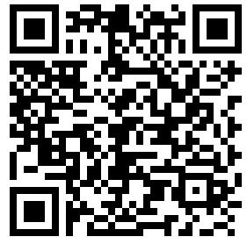 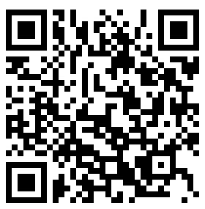 Aprobación Comunicado

